P2035
견 적 서

승아전기 주식회사 |  | 귀하
전 화 :
팩 스 :
담당자 :

아래와 같이 견적합니다.

견 적 합 계 : | ₩290,000
견 적 일 자 : | 2017-01-20
결 재 조 건 :

품 명 | 규 격 | 수 량 | 단 가 | 금 액 | 세 액 | 합 계 액
 |  |  |  | - | - | -
레이저프린터 | HP lj P2035 | 1 | 263,636 | 263,636 | 26,364 | 290,000
 | 흑백레이저프린터 |  |  | - | - | -
 |  |  |  |  |  | -
 | 인쇄해상도:600dpi |  |  |  |  | -
 | 인쇄속도:30ppm |  |  |  |  | -
 | 최대지원용지:A4 |  |  |  |  | -
 | 용지공급:250매 |  |  |  |  | -
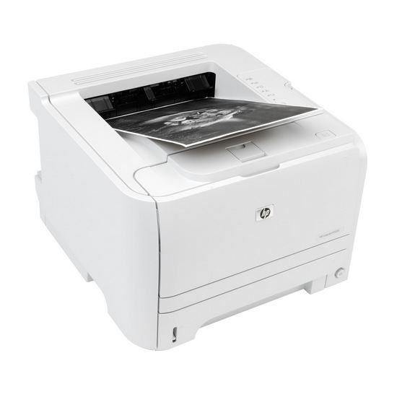
 | 메모리:16M |  |  |  |  | -
 | 단자:USB,패러럴 |  |  |  |  | -
 | 월권장출력량:500~2,500매 |  |  |  |  | -
 |  |  |  |  |  | -
 |  |  |  | - | - | -

 |  |  |  | - | - | -
 |  |  |  |  |  | -

 |  |  |  | - | - | -
 |  |  |  | - | - | -
 |  |  |  | - | - | -
 |  |  |  | - | - | -
 |  |  |  | - | - | -
 |  |  |  | - | - | -
 |  |  |  | - | - | -
 |  |  |  | - | - | -
* 결제계좌 : 신한 110-138-600484(씨넷 조규장) |  |  | 합 계 | 263,636 | 26,364 | 290,000
* 견적담당 : 유 지 현(033-264-3200)
* REMARK

